종목
코드 | 소득구분
60 | * 연금저축계좌 해지 등 연금외수령 기타소득은 「소득세법 시행규칙」 별지 제24호서식(6) 연금계좌지급명세서에 별도로 적습니다.
61 | 필요경비 없는 기타소득(코드 61, 63 제외)
76 | 문예·학술·미술·음악 또는 사진에 속하는 창작품(「신문 등의 자유와 기능보장에 관한 법률」에 따른 정기간행물에 게재하는 삽화 및 만화와 우리나라의 창작품 또는 고전을 외국어로 번역하거나 국역하는 것을 포함한다)에 대한 원작자로서 받는 소득으로서 다음 각 목의 어느 하나에 해당하는 것
63 | 소기업소상공인공제부금 해지 소득
64 | 「조세특례제한법」 제16조의2에 따라 원천징수의무자에게 납부특례의 적용 신청한 경우로서 벤처기업 임원 또는 종업원이 퇴직 전 부여받은 주식매수선택권을 퇴직 후에 행사함으로써 얻는 이익
68 | 비과세 기타소득
69 | 분리과세 기타소득
71 | * 원천징수의무자는 기타소득세를 원천징수하지 않습니다(종합소득세 과세표준확정신고·납부).
72 | 개당·점당 또는 조당 양도가액이 6천만원 이상인 서화·골동품 양도로 발생한 소득(양도일 현재 생존한 국내 원작자의 작품은 제외)
73 | 「공익법인의 설립·운영에 관한 법률」의 적용을 받는 공익법인이 주무관청의 승인을 받아 시상하는 상금 및 부상과 다수가 순위 경쟁하는 대회에서 입상자가 받는 상금 및 부상(이하 "상금 및 부상"이라 함)
74 | 광업권·어업권·산업재산권·산업정보, 산업상비밀, 상표권·영업권(사업소득이 발생하는 점포를 임차하여 점포임차인으로서의 지위를 양도함으로써 얻는 경제적 이익인 점포 임차권을 포함한다), 토사석(土砂石)의 채취허가에 따른 권리, 지하수의 개발·이용권, 그 밖에 이와 유사한 자산이나 권리를 양도하거나 대여하고 그 대가로 받는 금품 (이하 "광업권 등"이라 함)
75 | 지역권·지상권(지하 또는 공중에 설정된 권리를 포함한다)을 설정하거나 대여하고 받는 금품(이하 "지역권 등"이라고 함)
76 | 계약의 위약 또는 해약으로 인하여 받는 위약금과 배상금 중 주택입주지체상금(이하 "주택입주지체상금"이라고 함)

✱ 64코드: 필요경비 60% 적용[다만, 서화·골동품 보유기간이 10년 이상인 경우 90% 적용하고, 실제 든 필요 경비가 80(90)%를 초과하는 경우에는 그 초과하는 금액도 포함]하여 작성
✱ 71〜76코드: 필요경비 60%를 적용(다만, 실제 든 필요경비가 60%를 초과하는 경우에는 그 초과하는 금액도 포함)
하여 코드별로 구분하여 작성
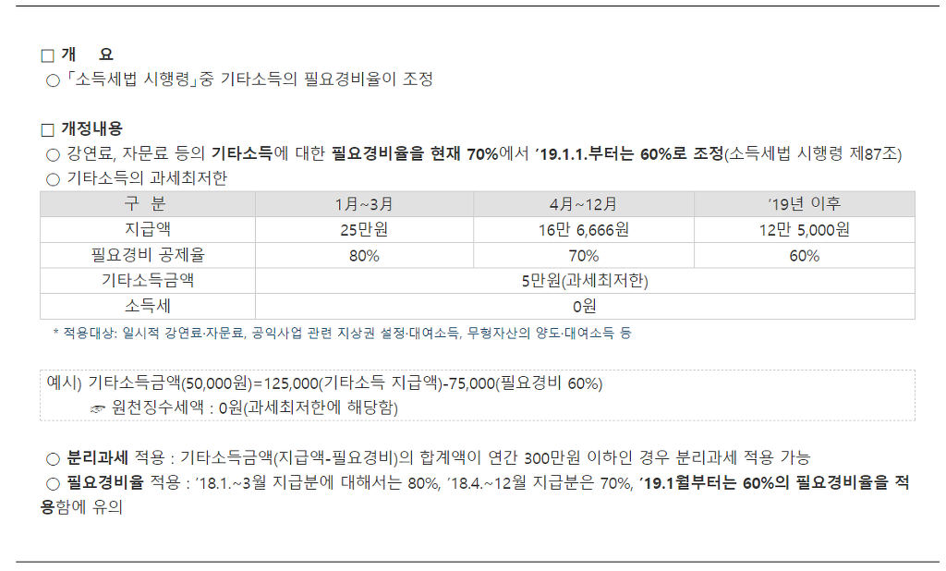

 |  | 과세최저한 : ★지급시(건별)★ 기타소득금액이 5만원이하이면 과세최저한->원천징수세액 : 0원

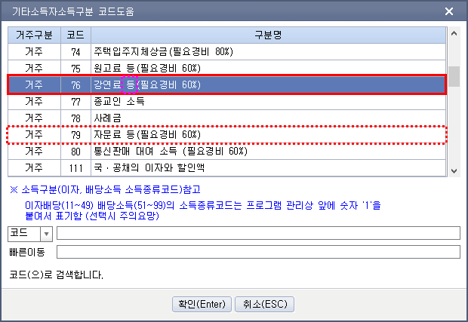

기본입력사항
자료출처 : | http://cafe.daum.net/transtax/QNGA/26
상 호 | 조세실 | 대표자명 | 주황규 | 사업자등록번호 CHECK
사업자등록번호 | 3128512347 | 소 재 지 | 충남 천안시 서북구 오성로 103,6층 두정동 청풍프라자 | 7 | OK | 1

※ 기타소득자는 종합소득세 신고시 기타소득금액 3백만원 이하 선택적분리과세 / 기타소득금액 3백만원 초과 무조건 종합합산과세
※ 과세최저한 : ★지급시(건별)★ 기타소득금액이 5만원이하(60%필요경비일 경우 지급총액 125,000원이하)이면 과세최저한->원천징수세액 : 0원

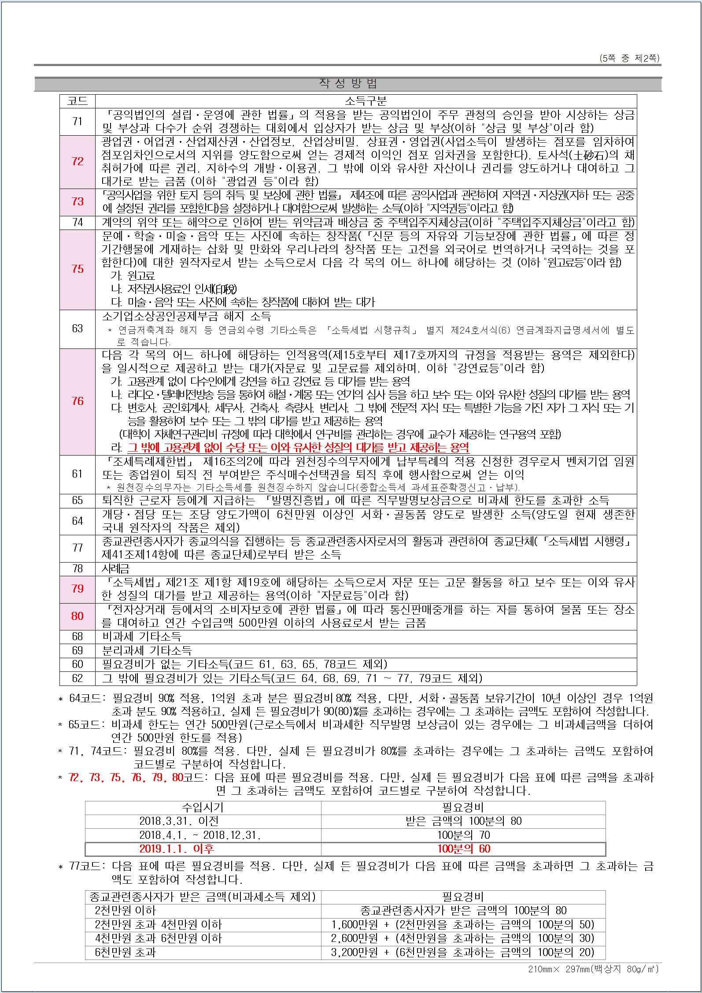

기타소득지급명세서-수정
■ 소득세법 시행규칙 [별지 제23호서식(4)] <개정 2017.03.10 개정>

 | 귀속 연도 |  | 2020 |  | 년 | 거주자의 기타소득 지급명세서(발행자 보고용) |  |  |  |  |  |  |  |  |  |  |  | 관리 번호

 |  |  |  |  |  | (거주자의 기타소득 원천징수영수증 발행자 보관용 소득자별 연간집계표)

 | 1. 원천징수의무자 인적사항 및 지급내용 합계사항
① 법 인 명 (상호,성명) |  |  |  | ② 사업자(주민) 등 록 번 호 |  |  |  | ③ 소 재 지 (주 소) |  |  |  |  | ④ 연간 소득 인원 | ⑤ 연 간 총지급 건 수 | ⑥연간 총지급액 계 |  | ⑧세액 집계현황
 |  |  |  |  |  |  |  |  |  |  |  |  |  |  |  |  | ⑨소득세 | ⑩지방소득세 | ⑫계
 |  |  |  |  |  |  |  |  |  |  |  |  |  |  | ⑦연간 소득금액 계 |  | ⑨법인세 | ⑫농어촌 특별세
신우회계법인 |  |  |  | 3128511111 |  |  |  | 충남 천안시 서북구 두정동 1369번지 청풍프라자 6층 |  |  |  |  | 10 | 240 | 50,000,000 |  | 4,000,000 | 400,000 | 4,400,000
 |  |  |  |  |  |  |  |  |  |  |  |  |  |  | 50,000,000 |  | 4,000,000 | 400,000
 |  |  |  |  |  |  |  |  |  |  |  |  | 10 | 240 | 20,000,000 |  | - | - | 4,400,000
 |  |  |  |  |  |  |  |  |  |  |  |  |  |  | 20,000,000 |  | - | -
 | 2. 소득자 인적사항 및 연간 소득내용
일련 번호 |  | ⑬ 소득 구분코드 |  |  | ⑭ 소득자 성명(상호) |  | 15. 주민(사업자) 등록번호 |  | 16. 내.외 국인 | 17. 지급 연도 | 18. 지급 건수 | 19. (연간) 지급총액 |  | 20. 필요경비 |  | 22. 세율 | 23. 소득세 | 24. 지방소득세 | 26. 계

 |  |  |  |  |  |  |  |  |  |  |  |  |  | 21. 소득금액 |  |  | 23. 법인세 | 25
 |  |  |  |  |  |  |  |  |  |  |  |  |  |  |  |  |  | 농어촌 특별세
1 |  | 68 |  |  | 주황규 |  | 7310241666666 |  | 1 | 2020 | 24 | 5,000,000 |  | 3,000,000 |  | 20% | 400,000 | 40,000 | 440,000
 |  |  |  |  |  |  |  |  |  |  |  |  |  | 3,000,000 |  |  | 400,000 | 40,000 |  |  | 8.80%
 |  | 68 |  |  | 주황규 |  | 7310241666666 |  | 1 | 2020 | 24 | 5,000,000 |  | 2,000,000 |  |  |  |  | 440,000
 |  |  |  |  |  |  |  |  |  |  |  |  |  | 2,000,000
2 |  | 68 |  |  | 주황규 |  | 7310241666666 |  | 1 | 2020 | 24 | 5,000,000 |  | 3,000,000 |  | 20% | 400,000 | 40,000 | 440,000
 |  |  |  |  |  |  |  |  |  |  |  |  |  | 3,000,000 |  |  | 400,000 | 40,000
 |  | 68 |  |  | 주황규 |  | 7310241666666 |  | 1 | 2020 | 24 | 5,000,000 |  | 2,000,000 |  |  |  |  | 440,000
 |  |  |  |  |  |  |  |  |  |  |  |  |  | 2,000,000
3 |  | 68 |  |  | 주황규 |  | 7310241666666 |  | 1 | 2020 | 24 | 5,000,000 |  | 3,000,000 |  | 20% | 400,000 | 40,000 | 440,000
 |  |  |  |  |  |  |  |  |  |  |  |  |  | 3,000,000 |  |  | 400,000 | 40,000
 |  | 68 |  |  | 주황규 |  | 7310241666666 |  | 1 | 2020 | 24 | 5,000,000 |  | 2,000,000 |  |  |  |  | 440,000
 |  |  |  |  |  |  |  |  |  |  |  |  |  | 2,000,000
4 |  | 68 |  |  | 주황규 |  | 7310241666666 |  | 1 | 2020 | 24 | 5,000,000 |  | 3,000,000 |  | 20% | 400,000 | 40,000 | 440,000
 |  |  |  |  |  |  |  |  |  |  |  |  |  | 3,000,000 |  |  | 400,000 | 40,000
 |  | 68 |  |  | 주황규 |  | 7310241666666 |  | 1 | 2020 | 24 | 5,000,000 |  | 2,000,000 |  |  |  |  | 440,000
 |  |  |  |  |  |  |  |  |  |  |  |  |  | 2,000,000
5 |  | 68 |  |  | 주황규 |  | 7310241666666 |  | 1 | 2020 | 24 | 5,000,000 |  | 3,000,000 |  | 20% | 400,000 | 40,000 | 440,000
 |  |  |  |  |  |  |  |  |  |  |  |  |  | 3,000,000 |  |  | 400,000 | 40,000
 |  | 68 |  |  | 주황규 |  | 7310241666666 |  | 1 | 2020 | 24 | 5,000,000 |  | 2,000,000 |  |  |  |  | 440,000
 |  |  |  |  |  |  |  |  |  |  |  |  |  | 2,000,000
6 |  | 68 |  |  | 주황규 |  | 7310241666666 |  | 1 | 2020 | 24 | 5,000,000 |  | 3,000,000 |  | 20% | 400,000 | 40,000 | 440,000
 |  |  |  |  |  |  |  |  |  |  |  |  |  | 3,000,000 |  |  | 400,000 | 40,000
 |  | 68 |  |  | 주황규 |  | 7310241666666 |  | 1 | 2020 | 24 | 5,000,000 |  | 2,000,000 |  |  |  |  | 440,000
 |  |  |  |  |  |  |  |  |  |  |  |  |  | 2,000,000
7 |  | 68 |  |  | 주황규 |  | 7310241666666 |  | 1 | 2020 | 24 | 5,000,000 |  | 3,000,000 |  | 20% | 400,000 | 40,000 | 440,000
 |  |  |  |  |  |  |  |  |  |  |  |  |  | 3,000,000 |  |  | 400,000 | 40,000
 |  | 68 |  |  | 주황규 |  | 7310241666666 |  | 1 | 2020 | 24 | 5,000,000 |  | 2,000,000 |  |  |  |  | 440,000
 |  |  |  |  |  |  |  |  |  |  |  |  |  | 2,000,000
8 |  | 68 |  |  | 주황규 |  | 7310241666666 |  | 1 | 2020 | 24 | 5,000,000 |  | 3,000,000 |  | 20% | 400,000 | 40,000 | 440,000
 |  |  |  |  |  |  |  |  |  |  |  |  |  | 3,000,000 |  |  | 400,000 | 40,000
 |  | 68 |  |  | 주황규 |  | 7310241666666 |  | 1 | 2020 | 24 | 5,000,000 |  | 2,000,000 |  |  |  |  | 440,000
 |  |  |  |  |  |  |  |  |  |  |  |  |  | 2,000,000
9 |  | 68 |  |  | 주황규 |  | 7310241666666 |  | 1 | 2020 | 24 | 5,000,000 |  | 3,000,000 |  | 20% | 400,000 | 40,000 | 440,000
 |  |  |  |  |  |  |  |  |  |  |  |  |  | 3,000,000 |  |  | 400,000 | 40,000
 |  | 68 |  |  | 주황규 |  | 7310241666666 |  | 1 | 2020 | 24 | 5,000,000 |  | 2,000,000 |  |  |  |  | 440,000
 |  |  |  |  |  |  |  |  |  |  |  |  |  | 2,000,000
10 |  | 68 |  |  | 주황규 |  | 7310241666666 |  | 1 | 2020 | 24 | 5,000,000 |  | 3,000,000 |  | 20% | 400,000 | 40,000 | 440,000
 |  |  |  |  |  |  |  |  |  |  |  |  |  | 3,000,000 |  |  | 400,000 | 40,000
 |  | 68 |  |  | 주황규 |  | 7310241666666 |  | 1 | 2020 | 24 | 5,000,000 |  | 2,000,000 |  |  |  |  | 440,000
 |  |  |  |  |  |  |  |  |  |  |  |  |  | 2,000,000

 | 작성방법
 | ※ 「소득세법」 제21조제1항제26호에 따른 종교인소득에 대해서는 2018년 1월 1일 이후에 발생하는 종교인소득을 지급하는 경우부터 적용됩니다.
 | 1. 이 서식은 거주자에게 기타소득을 지급하는 경우 작성하며, ⑬ 소득구분코드란은 제2쪽을 참조하여 해당 코드를 적습니다.
 | 2. 란부터 란까지 중 세액이 소액 부징수(1천원 미만을 말합니다)에 해당하는 경우에는 세액을 "0"으로 적으며, 원천징수의무자가 지급하는
 | ⑥ 연간 총지급액계와 ⑦ 소득자별 연간소득금액(소액 부징수를 포함합니다)합계는 일치해야 합니다.
 | 3. ④ 연간소득인원란은 14. 소득자성명(상호)란의 인원을, ⑤ 연간총지급건수란은 18.지급건수(소액 부징수를 포함합니다)의 합계를 적
 | 으며, 연간 지급한 원천징수소득 중 소득자를 기준으로 합계하여 제출합니다.
 | 4. 16. 내ㆍ외국인란은 내국인의 경우 "1"을 외국인의 경우 "9"를 각각 적습니다.
 | 5. (연간)지급총액란은 「소득세법」 제12조제5호아목에 따라 비과세되는 종교인소득을 제외하고 적습니다.
 | 6. 21.소득금액란은 19. (연간)지급총액에서 20. 필요경비를 뺀 금액을 적습니다.
 | 7. 서화ㆍ골동품 양도소득(소득구분코드 64)의 경우 4쪽의 서화ㆍ골동품 양도소득 명세서를 반드시 작성하여 제출하여야 합니다.
 | 8. ⑬ 소득구분코드의 작성은 다음 표에 따라 구분하여 적습니다.
 |  |  |  |  |  |  |  |  |  |  |  |  |  |  |  |  |  |  |  | 210㎜×297㎜(일반용지 60g/㎡(재활용품))

